상품제안서
(와플습식)스포츠쿨타올-중-통 케이스 (스포츠타올 쿨타월) | 상품코드: F28396

 |  |  |  |  |  |  | 02-412-0044 | www.easy1.co.kr
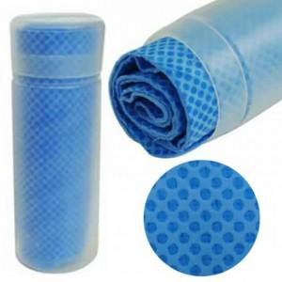

【상세/제작정보】 | <p>인쇄관련 별도문의</p>

【인쇄/포장옵션】 | 실크 / 포장불가능

【공급단가】 | 수량 | 100~ | 300~ | 500~ | 1,000~ | 3,000~
*VAT별도 | 단가 | 2,250원 | 2,210원 | 2,160원 | 2,120원 | 2,060원

【상품 URL】 | https://dev.easy1.co.kr:443/src/goods_detail.php?gdno=28396

